Sheet1
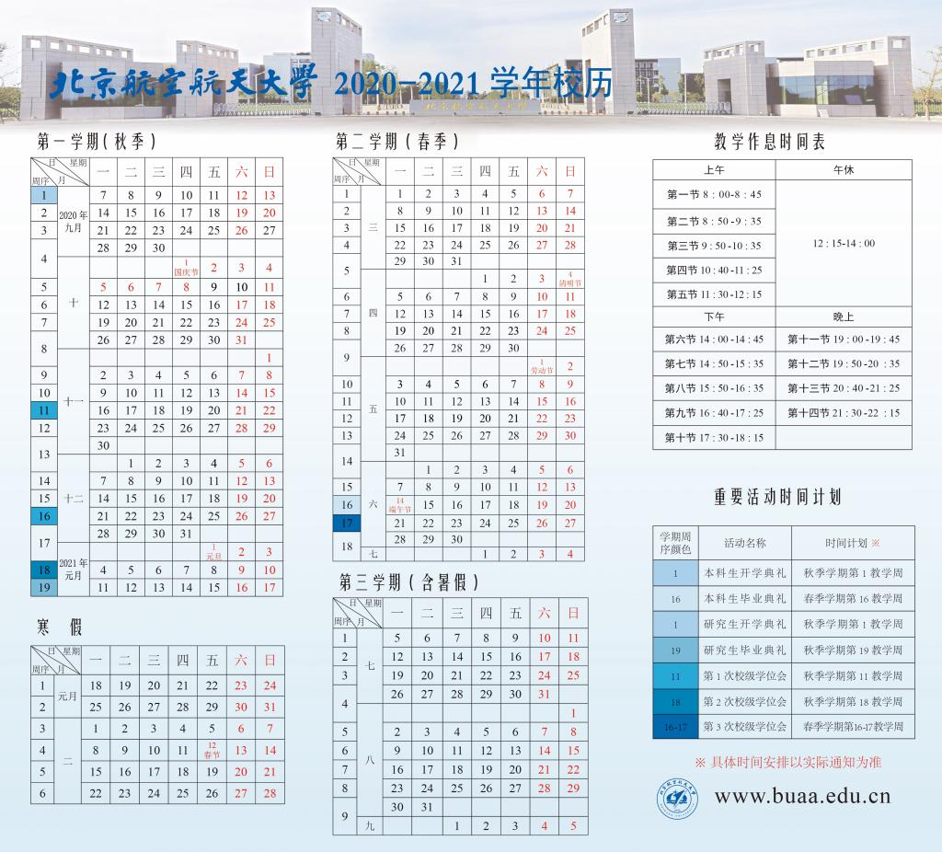
 |  | 2021-06-07 | 2021-06-08 | 2021-06-09 | 2021-06-10 | 2021-06-11 | 2021-06-12 | 2021-06-13 | 2021-06-14 | 2021-06-15 | 2021-06-16 | 2021-06-17 | 2021-06-18 | 2021-06-19 | 2021-06-20 | 2021-06-21
 |  | Monday | Tuesday | Wednesday | Thursday | Friday | Saturday | Sunday | Monday | Tuesday | Wednesday | Thursday | Friday | Saturday | Sunday | Sunday
8:00:00 | 9:00:00
9:00:00 | 10:00:00 |  |  |  |  | 组会
10:00:00 | 11:00:00 |  | 模式识别课程 | 直升机展示 |  |  |  |  |  | 模式识别考试 | 英语词汇考试
11:00:00 | 12:00:00
12:00:00 | 13:00:00
13:00:00 | 14:00:00
14:00:00 | 15:00:00
15:00:00 | 16:00:00
16:00:00 | 17:00:00 |  |  | 提交英语CV |  |  |  |  |  | 海上应急 验收申请 | 提交翻译工作
17:00:00 | 18:00:00
18:00:00 | 19:00:00
19:00:00 | 20:00:00
20:00:00 | 21:00:00
21:00:00 | 22:00:00
22:00:00 | 23:00:00

